Formular
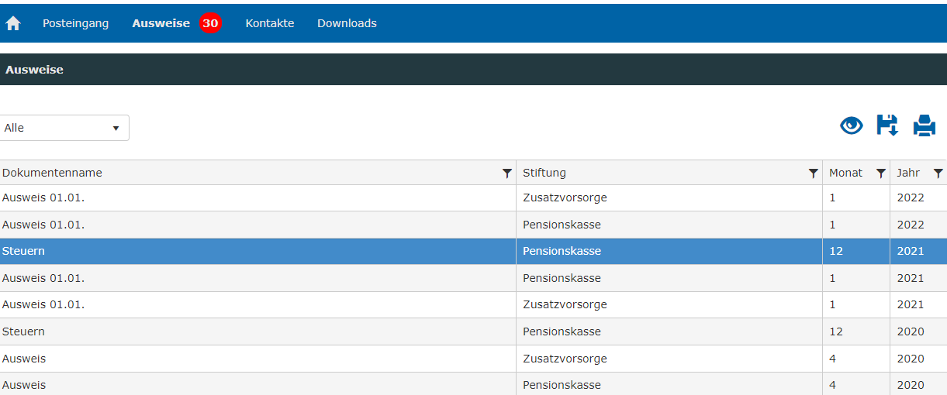

Berechnung Überobligatorium ab 2019
PK Arbeitnehmeranteil Rentenversicherung (%) | 4.70
PK Arbeitgeberanteil Rentenversicherung (%) | 9.20
ZV Arbeitnehmeranteil Rentenversicherung (%) | 6.00
ZV Arbeitgeberanteil Rentenversicherung (%) | 11.70
 | Arbeitnehmer | Arbeitgeber
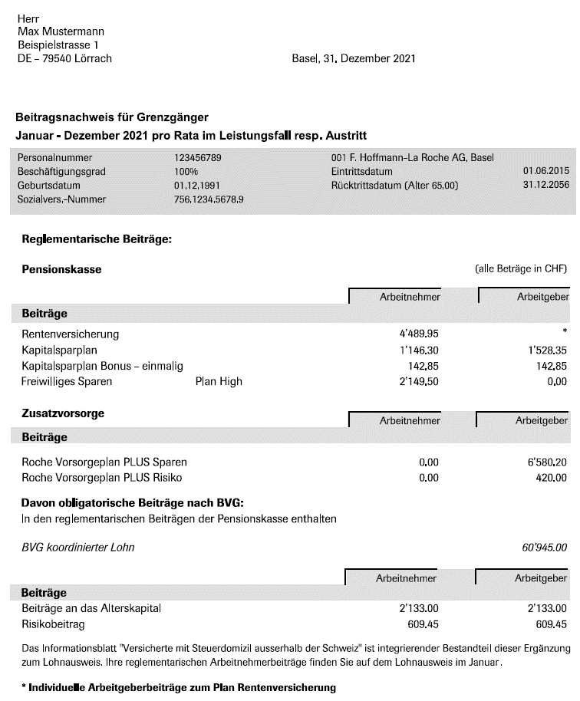
PK Rentenversicherung | 4489.95 | 8788.84 | berechnet, nicht ausfüllen
Kapitalsparplan | 1146.30 | 1820.40
Kapitalsparplan Bonus | 142.85 | 142.85
Kapitalsparplan Schicht

ZV Rentenversicherung |  | 0.00 | berechnet, nicht ausfüllen
ZV Roche Vorsogeplan PLUS Sparen |  | 6580.20
ZV Roche Vorsogeplan PLUS Risiko |  | 420.00

Obligatorium
Beiträge Alterskapital | 2133.00 | 2133.00
Risikobeitrag | 609.45 | 609.45

Überobligatorium (CHF) Ergebnis |  | 15009.84

berechneter Wert, nicht ausfüllen
Auszufüllen
Auszufüllen

Disclaimer
Dieses Excel-Tool wird vom AVR Basel zur Verfügung gestellt.
Der AVR übernimmt keine Haftung für die Richtigkeit der Berechnungen .

